Chi tiết địa chất
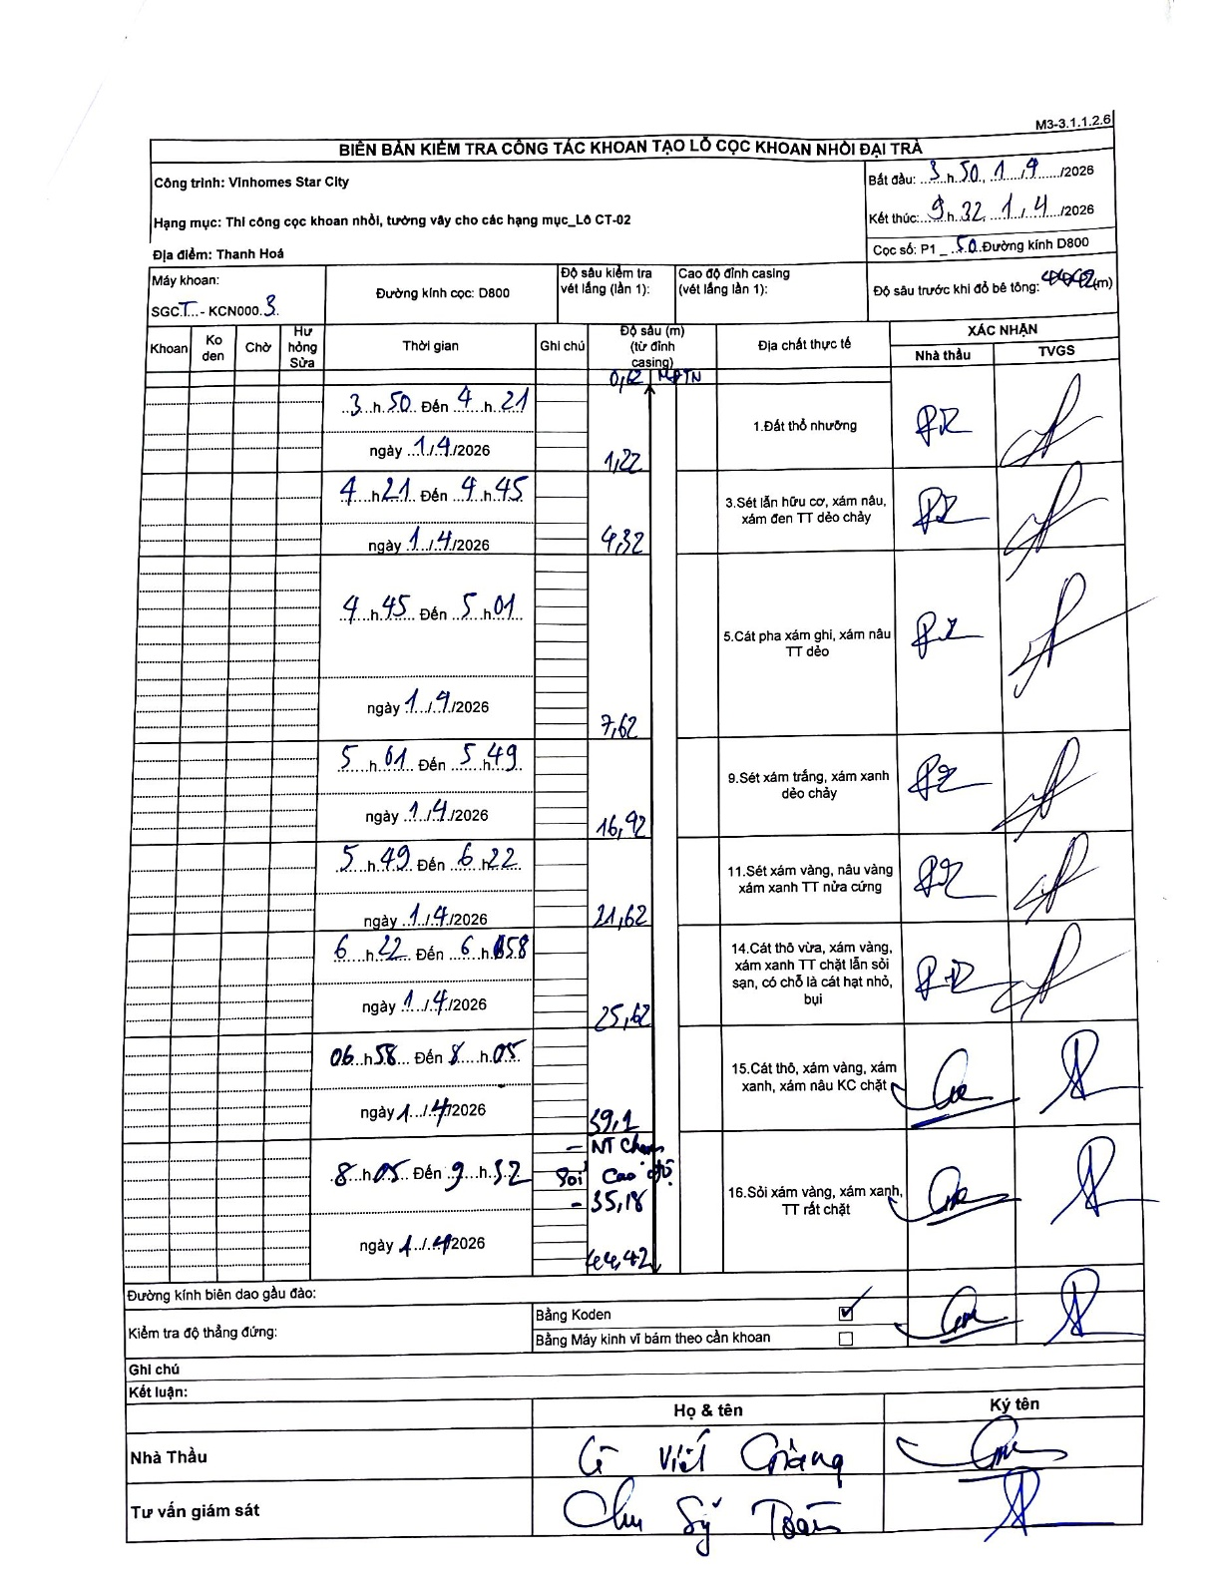
Dự án | Star City Thanh Hóa
Hạng mục | Thi công cọc khoan nhồi, tường vây cho các hạng mục_Lô CT-02
Tên bộ phận | Lô CT-02
Số hiệu cọc | P1
Tên Máy khoan | SGCT-KCN0003
Đường kính | D800
Bắt đầu thi công | 03:50 01/04/2026
Kết thúc thi công | 09:32 01/04/2026

Địa chất TT | Đường kính | Mô tả lớp thiết kế | Từ (h) | Đến (h) | Cao độ từ | Cao độ đến | T.Gian (h) | Dài (m) | V (m/h) | Ghi chú
1.Đất thổ nhưỡng | D800 | Đất thổ nhưỡng | 03:50 01/04/2026 | 04:21 01/04/2026 | -0.71 | -1.22 | 0.52 | 0.51 | 0.99 | Độ sâu bắt đầu ghi là 0,71 m từ đỉnh casing tương ứng mặt đất tự nhiên (MDTN).
2 | D800 | Sét lẫn hữu cơ, xám nâu, xám đen TT dẻo chảy | 04:21 01/04/2026 | 04:45 01/04/2026 | -1.22 | -4.32 | 0.4 | 3.1 | 7.75
3 | D800 | Cát pha xám ghi, xám nâu TT dẻo | 04:45 01/04/2026 | 05:01 01/04/2026 | -4.32 | -7.62 | 0.27 | 3.3 | 12.38
4 | D800 | Sét xám trắng, xám xanh dẻo chảy | 05:01 01/04/2026 | 05:49 01/04/2026 | -7.62 | -16.92 | 0.8 | 9.3 | 11.63
5 | D800 | Sét xám vàng, nâu vàng xám xanh TT nửa cứng | 05:49 01/04/2026 | 06:22 01/04/2026 | -16.92 | -21.62 | 0.55 | 4.7 | 8.55
6 | D800 | Cát thô vừa, xám vàng, xám xanh TT chặt lẫn sỏi sạn, có chỗ là cát hạt nhỏ, bụi | 06:22 01/04/2026 | 06:58 01/04/2026 | -21.62 | -25.62 | 0.6 | 4 | 6.67
7 | D800 | Cát thô, xám vàng, xám xanh, xám nâu KC chặt | 06:58 01/04/2026 | 08:05 01/04/2026 | -25.62 | -35.89 | 1.12 | 10.27 | 9.2 | Độ sâu cuối lớp ghi là 35,89; dòng kế tiếp ghi cao độ so với mặt đất là 35,18.
8 | D800 | Sỏi xám vàng, xám xanh, TT rất chặt | 08:05 01/04/2026 | 09:32 01/04/2026 | -35.89 | -44.42 | 1.45 | 8.53 | 5.88 | Kết thúc tại độ sâu 44,42m tính từ đỉnh ống vách.

ẢNH BIÊN BẢN GỐC

